Φύλλο1
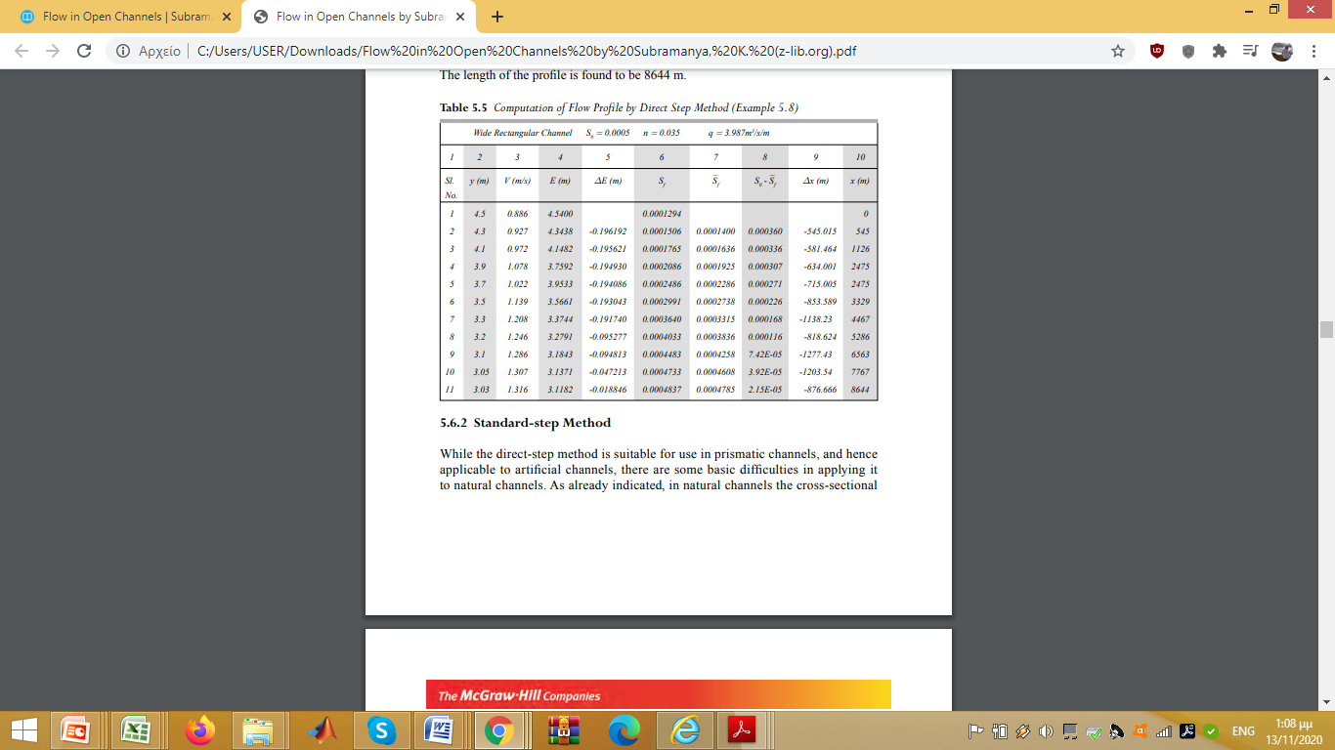
 | 3.987

3.030 | 1.316 | 3.030 | 3.118
4.500 | 0.886 | 4.500 | 4.540 | 1.422 | 1.101 | 3.765 | 0.00093 | 0.00050 | 3316.384

Φύλλο2
ΚΑΤΑΝΤΗ
 |  | 3.987 | q

 | y | v=Q/A | R=y | E | ΕΑΝΑΤΗ-ΕΚΑΤΑΝΤΗ | (V1+V2)/2 | (R1+R2)/2 | SF(MESO) | S0 | Δx
 | 4.500 | 0.886 | 4.500 | 4.540
1 | 4.353 | 0.916 | 4.353 | 4.396 | -0.144 | 0.901 | 4.427 | 0.00014 | 0.00050 | 397.186
2 | 4.206 | 0.948 | 4.206 | 4.252 | -0.144 | 0.932 | 4.280 | 0.00015 | 0.00050 | 415.015
3 | 4.059 | 0.982 | 4.059 | 4.108 | -0.144 | 0.965 | 4.133 | 0.00017 | 0.00050 | 437.944
4 | 3.912 | 1.019 | 3.912 | 3.965 | -0.143 | 1.001 | 3.986 | 0.00019 | 0.00050 | 468.302
5 | 3.765 | 1.059 | 3.765 | 3.822 | -0.143 | 1.039 | 3.839 | 0.00022 | 0.00050 | 510.057
6 | 3.618 | 1.102 | 3.618 | 3.680 | -0.142 | 1.080 | 3.691 | 0.00025 | 0.00050 | 570.566
7 | 3.471 | 1.149 | 3.471 | 3.538 | -0.142 | 1.125 | 3.545 | 0.00029 | 0.00050 | 665.151
8 | 3.324 | 1.199 | 3.324 | 3.397 | -0.141 | 1.174 | 3.398 | 0.00033 | 0.00050 | 831.883
9 | 3.177 | 1.255 | 3.177 | 3.257 | -0.140 | 1.227 | 3.250 | 0.00038 | 0.00050 | 1198.637
10 | 3.030 | 1.316 | 3.030 | 3.118 | -0.139 | 1.285 | 3.103 | 0.00045 | 0.00050 | 2628.297
 |  |  |  |  |  |  |  |  | Σ | 8123.039

ΑΝΑΝΤΗ

